Компановка
ООО ТК «Креатив» ИНН: 6670331400 КПП: 667001001, 620137 г. Екатеринбург, ул. Блюхера д. 26 оф. 312 тел. (343) 266-41-73 Факс: (343) 374-18-02 e-mail: office@kreativ66.ru www.kreativ66.ru
Изготавливается в цветах:фасады и топы шкафов и тумб, столешницы "210 Дуб светлый", "120 Клён","110 Дуб Венге", "160 Дуб Онтарио", "380 Дуб Толедо";
каркас всех изделий "290 Белый шагрень", "090 Бежевый" из плиты толщиной 18 и 25 мм, кромка ПВХ.
Передний щит угловых стоек изготавливается из перфорированного металла.
МОДЕЛЬ / АРТ./ КОЛ-ВО шт. / ЦЕНА, руб. |  |  |  |  | МОДЕЛЬ / АРТ. / КОЛ-ВО шт. / ЦЕНА, руб. |  |  |  |  | МОДЕЛЬ / АРТ. / КОЛ-ВО шт. / ЦЕНА, руб.

КОМПОНОВКА "РЕСЕПШН"
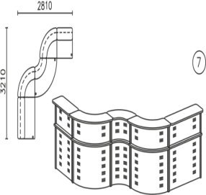
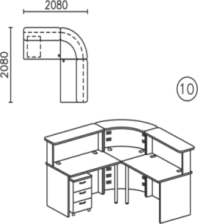
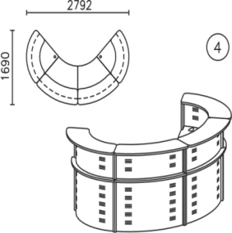
 | СТОЙКА | 1912 | 2 | шт |  | СТОЙКА | 1925 | 1 | шт |  | СТОЙКА
 | СТОЙКА | 1919 | 2 | шт |  | СТОЙКА | 1919 | 2 | шт |  | 1919 | 1 | шт
 | опора-нога | 400,327 | 2 | шт |  | СТОЙКА | 1985 | 1 | шт |  | 1915 | 2 | шт
 | 63000 |  |  |  |  | СТОЙКА | 1,987 | 1 | шт |  | ТУМБА
 |  |  |  |  |  | 72828 |  |  |  |  | 1214 | 1 | шт
 |  |  |  |  |  |  |  |  |  |  | ТОП
 |  |  |  |  |  |  |  |  |  |  | 1822 | 1 | шт
 |  |  |  |  |  |  |  |  |  |  | Панель боковая
 |  |  |  |  |  |  |  |  |  |  | 900,423 | 2 | шт
 |  |  |  |  |  |  |  |  |  |  | 47376

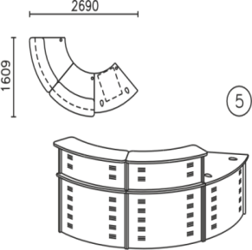
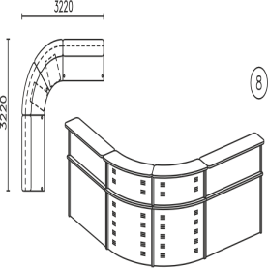
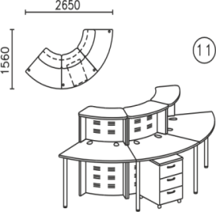
 |  |  |  |  |  |  |  |  |  |  | СТОЙКА
 | СТОЙКА | 1912 | 2 | шт |  | СТОЙКА | 1912 | 2 | шт |  | 1924 | 3 | шт
 | стенки бок. | 400,391 | 1 | шт |  | СТОЙКА | 1917 | 2 | шт |  | ТУМБА
 | столешница | 400,392 | 1 | шт |  | опора-нога | 400,327 | 1 | шт |  | 1214 | 1 | шт
 | щит нижн. | 400,728 | 1 | шт |  | 58275 |  |  |  |  | ТОП
 | опора-нога | 400,327 | 3 | шт |  |  |  |  |  |  | 1822 | 1 | шт
 | 42273 |  |  |  |  |  |  |  |  |  | опора-нога
 |  |  |  |  |  |  |  |  |  |  | 400,327 | 1 | шт
 |  |  |  |  |  |  |  |  |  |  | 43974

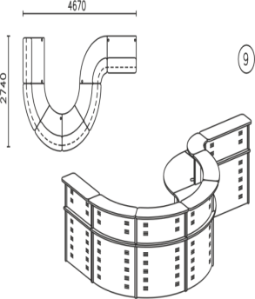
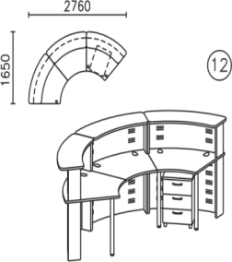
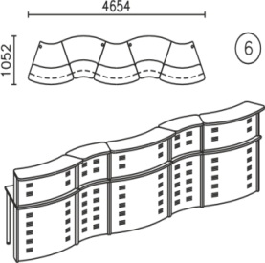
 |  |  |  |  |  |  |  |  |  |  | СТОЙКА
 | СТОЙКА | 1912 | 3 | шт |  | СТОЙКА | 1912 | 4 | шт |  | 1912 | 3 | шт
 | СТОЙКА | 1924 | 2 | шт |  | СТОЙКА | 1925 | 1 | шт |  | ТУМБА
 | опора-нога | 400,327 | 2 | шт |  | СТОЙКА | 1986 | 1 | шт |  | 1214 | 1 | шт
 | 72576 |  |  |  |  | СТОЙКА | 1987 | 1 | шт |  | ТОП
 |  |  |  |  |  | опора-нога | 400,327 | 1 | шт |  | 1822 | 1 | шт
 |  |  |  |  |  | 106344 |  |  |  |  | опора-нога
 |  |  |  |  |  |  |  |  |  |  | 400,327 | 3 | шт
 |  |  |  |  |  |  |  |  |  |  | 54810

